2021_02_data
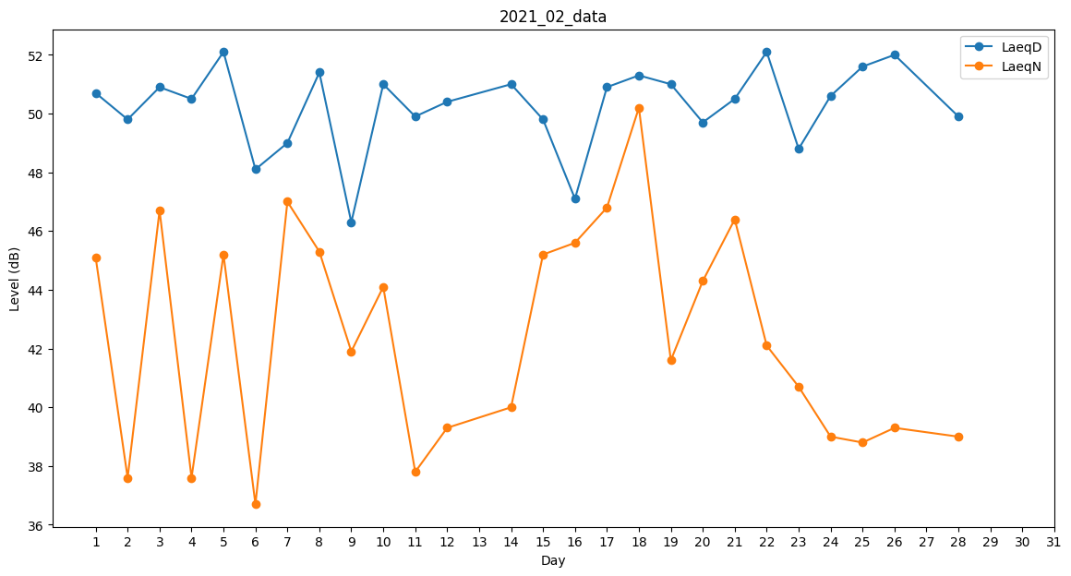
Day | LaeqD | LaeqN
1 | 50.7 | 45.1
2 | 49.8 | 37.6
3 | 50.9 | 46.7
4 | 50.5 | 37.6
5 | 52.1 | 45.2
6 | 48.1 | 36.7
7 | 49 | 47
8 | 51.4 | 45.3
9 | 46.3 | 41.9
10 | 51 | 44.1
11 | 49.9 | 37.8
12 | 50.4 | 39.3
13 | 47.9 | 0
14 | 51 | 40
15 | 49.8 | 45.2
16 | 47.1 | 45.6
17 | 50.9 | 46.8
18 | 51.3 | 50.2
19 | 51 | 41.6
20 | 49.7 | 44.3
21 | 50.5 | 46.4
22 | 52.1 | 42.1
23 | 48.8 | 40.7
24 | 50.6 | 39
25 | 51.6 | 38.8
26 | 52 | 39.3
27 | 48.9 | 0
28 | 49.9 | 39

